教师-登录教务系统
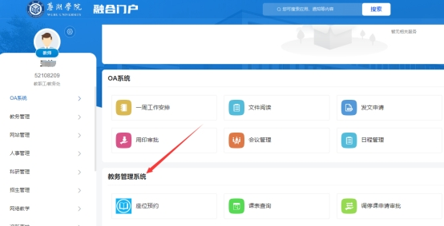
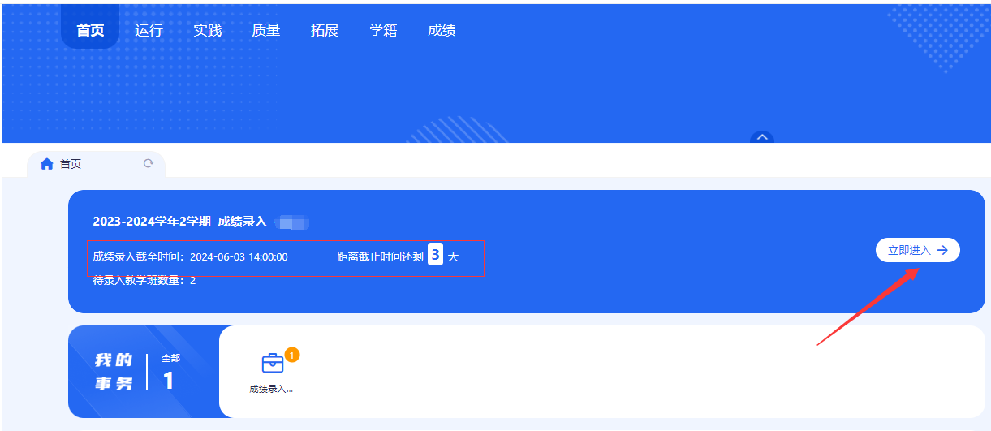
第一步：登录芜湖单位教务处网页，右下角点击“校无忧”或直接输入网址https://ehall.uwh.edu.cn/default/index.html#/输入用户名和密码。用户名为教师工号（见附件工资号），密码为教师本人身份证号码后8位（忘记密码请点击“忘记密码”自行找回）；如行政岗教师多重身份，注意在页面右上角切换“教师组”方可录入。
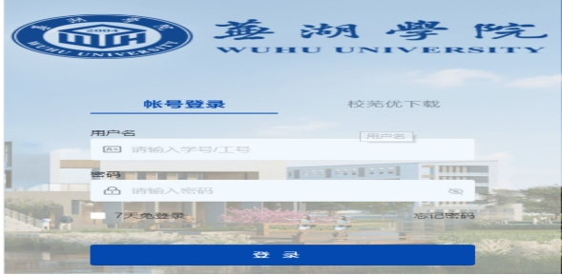

第二步：点击进入“教务管理系统”（箭头处），进入后可查看本学期成绩录入截止时间和可录入成绩教学班，再点击右边“立即进入。”

教师-重缓考录入流程
教师端账户密码，账户为本人校芜优账户（一般教务处学期末统一发送，教学秘书也可系统查询）密码为本人身份证后8位（可自行更改密码）

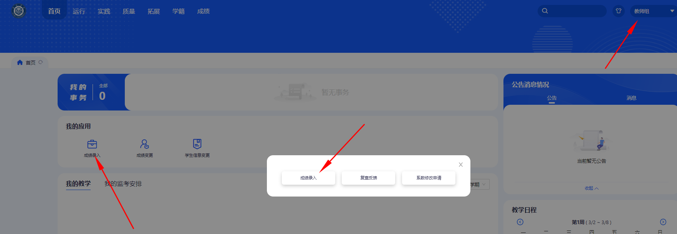

如秘书等多重身份，右上角先切换“教师组”
点击：成绩录入

点击：重缓考成绩录入-录入

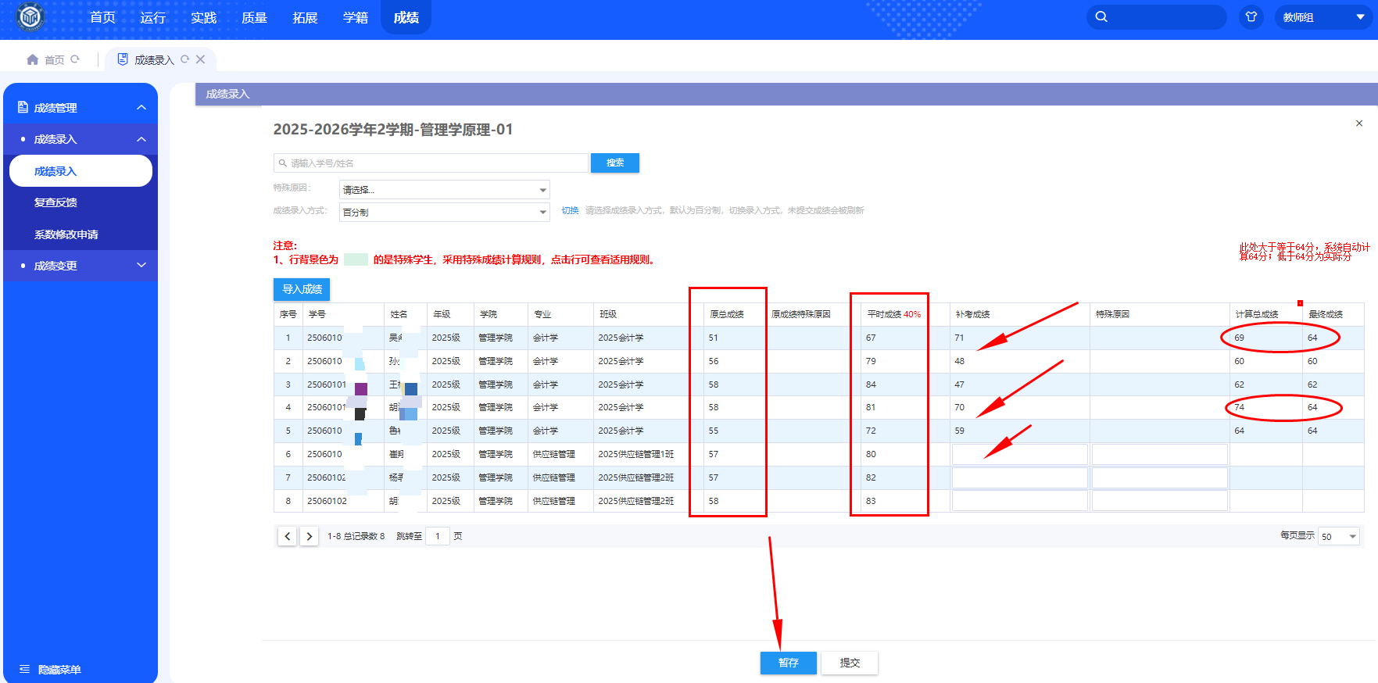

注意：1.后台按课程排序，本课程所有需重缓考学生均可查询到（不分专业）则教师可查询所有本课程重缓考学生名单。

2.如A老师B老师均授课不同班级，则A只录入本班重缓考学生成绩即可，点击”暂存”即可。

3.B老师看到剩下的是自己学生，不改变其他学生成绩。录入其他本人所带学生后，点击“提交”。

4.点击“提交”后学生即可查询本人成绩（学院无需审核）。

5.成绩说明。如重考大于等于64分，请教师录入实际成绩，学生端最终成绩为64分（系统自行计算）；
 | 如重考低于64分，按实际分数记载。
 | 缓考学生，为缓的是正考期末成绩，成绩按实际成绩记载。

